角色
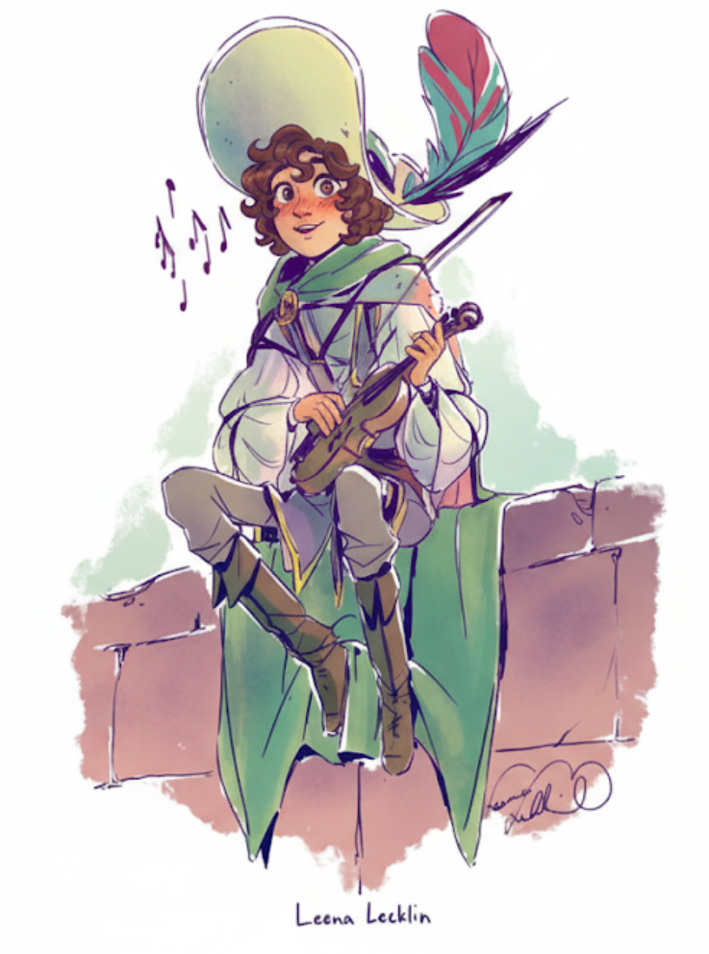
角色 Character

 | 角色名 | 瑞克斯·埃恩德（Reix·End） |  |  | 技能熟练项 | 表演，奥秘
 | 玩家名 | 懒骨头 |  |  | 工具熟练项 | 易容工具，一种乐器
 |  |  |  |  | 背景语言 | 无
 | 种族 | 人类 | 阵营 | 混乱中立 | 背景装备
 | 性别 | 男 | 年龄 | 12 | 特殊选项 | 丧乐学徒
 | 亚种 | 人类 | 信仰 | 无
 |  |  |  |  | 背景特性 | 丧乐学徒：从小到大他几乎，在任何与死亡有关的鉴定中（包括战利品），你获得优势，你能感知到240尺内发生的所有死亡，且面对亡灵生物时，会受到优待。你成天与死亡打交道，对活人的社交有所欠缺，你的在游说鉴定中获得-2的减值。
 | 背景 | 艺人Entertainer | 发色 | 红色
 | 身高 | 165cm | 肤色 | 棕色
 | 体重 | 50kg | 瞳色 | 绿色
 | 外貌描述
 | 角色外貌
 | 总是把自己裹的厚厚的，遮住脸，戴着一个大帽子（衣服如下）（长相如下图：大卷发，有雀斑） |  |  |  | 所选特点 | 从小到大我都和死亡接触，所以对死亡毫不避讳，同时完全不避讳也显得呆呆地
 |  |  |  |  | 所选理想 | 我希望我能创造出一首完美的歌曲，能让我回到师傅身边
 |  |  |  |  | 所选牵绊 | 我想继续呆在师傅身边的身边
 |  |  |  |  | 所选缺点 | 我会竭尽所能的假装成熟，其实本质上还是个小孩
 | 角色形象 |  |  |  | 背景故事 |  | 一些补充设定（不好加进故事里）
 | 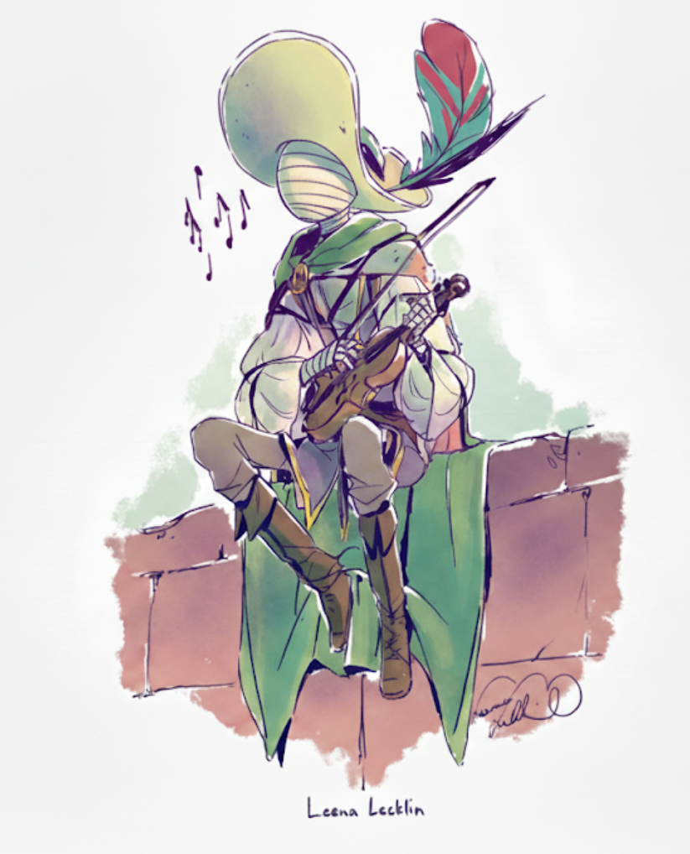 |  |  |  | 瑞克斯·埃恩德是一个孤儿，他有记忆以来，就一直跟着他的师傅厄斯林·埃恩德，作为断肠学派的吟游诗人学习丧乐。而一种特殊的皮肤病一直困扰着他，以至于他几乎所有时候都需要绑着绷带才能让他远离病痛折磨。好在他从小就聪明懂事，这也让厄斯林省了不少心。从小内向的他几乎不太爱说话，而特殊的职业也注定了他几乎不需要和其他人有过多的接触。他一门心思都花在了书上，各式各样的魔法书在10几年间一点一点的被记到了他的脑子里。 在瑞克斯12岁那年，第一次在没有任何人教导的情况下正确的使用魔法并真的使用断肠学院的音乐击杀野兽的时候，厄斯林知道，这个孩子是一个天才；这样无师自通的天才只适合自由生长，自己的存在反而阻碍了他的成长。 于是，在瑞克斯14岁的时候，厄斯林给了瑞克斯一场“试炼”。试炼的内容就是在没有师傅的帮助下写出一首“完美的歌谣”。而厄斯林说在他完成之时，瑞克斯就算是正式毕业。 |  | 瑞克斯的天赋其实比厄斯林想的还要高，只是他自己不在乎也从来没练过，10岁只是自然而然放出来的

 |  |  |  |  |  |  | 厄斯林觉得放瑞克斯自由是好事，而瑞克斯的拒绝只是雏鸟情节，等他见识到更广茂的世界然后成为巫妖后就会把他忘了然后不再来找他，但瑞克斯是真心爱着厄斯林的

 |  |  |  |  |  |  | 瑞克斯更喜欢别人叫他埃恩德，因为是师傅给的姓
 |  |  |  |  |  |  | 瑞克斯的书都是厄斯林从一些小村子村里的书店里淘出来的宝藏，用于自己学习，但没想到瑞克斯先学会了

